차량구매
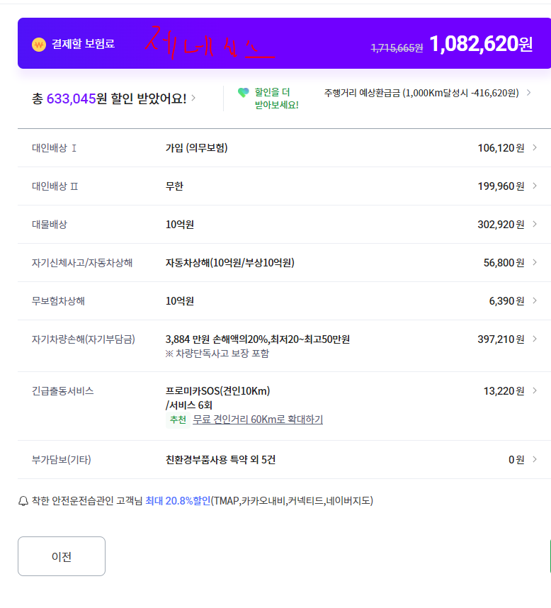
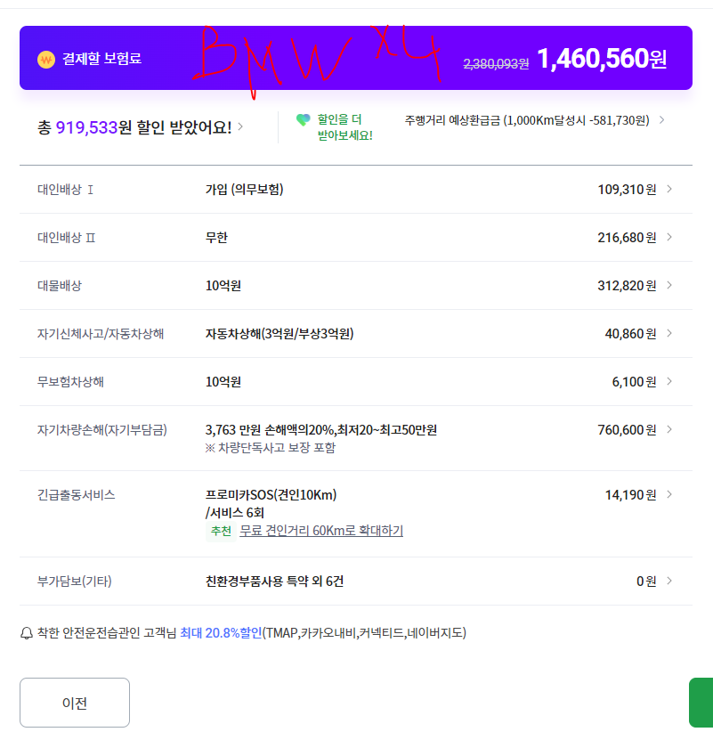
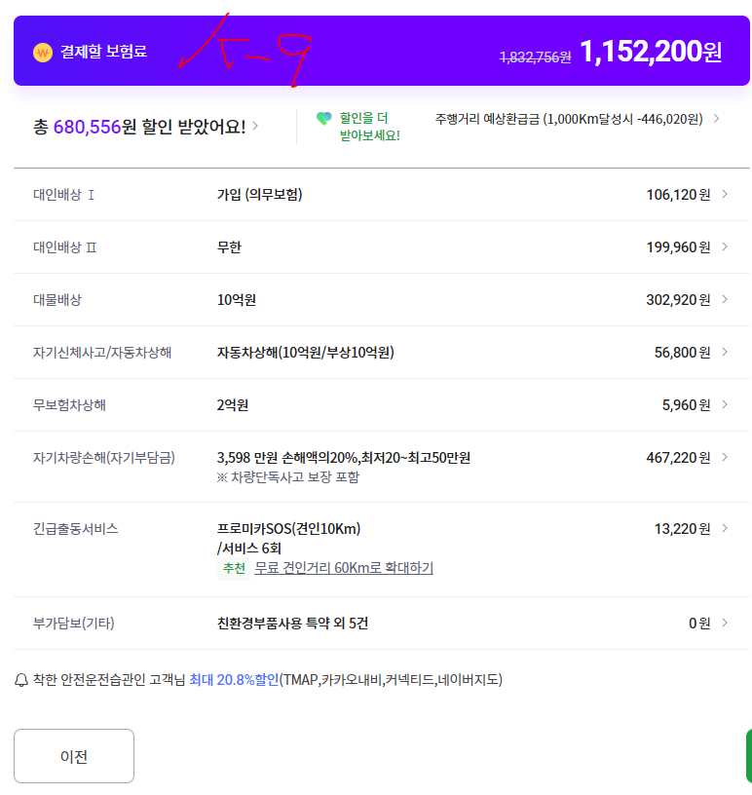

세금 | 755600 | 세금 | 694000 |  |  |  | 세금 | 599600

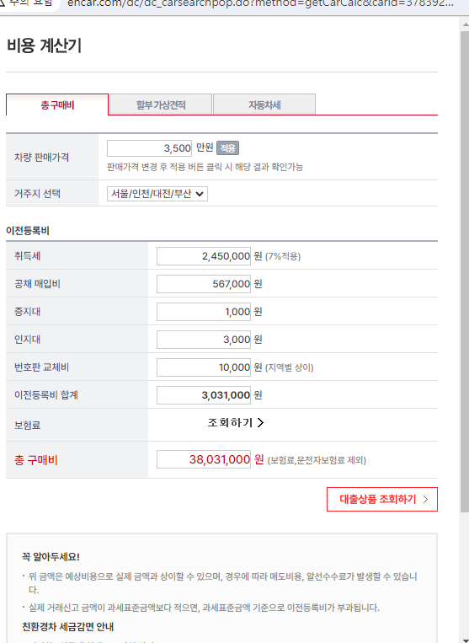
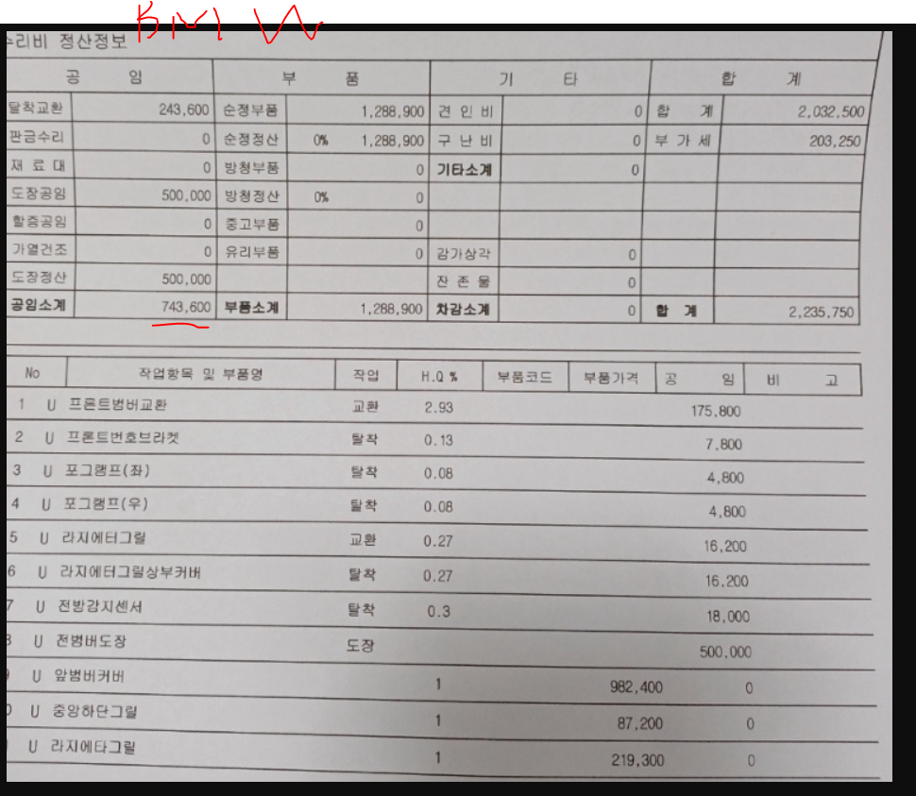

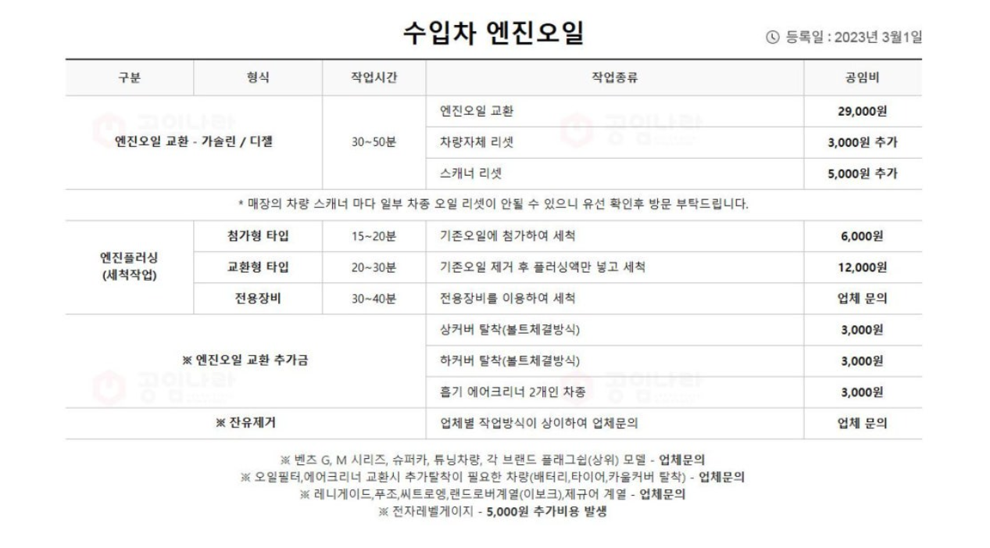

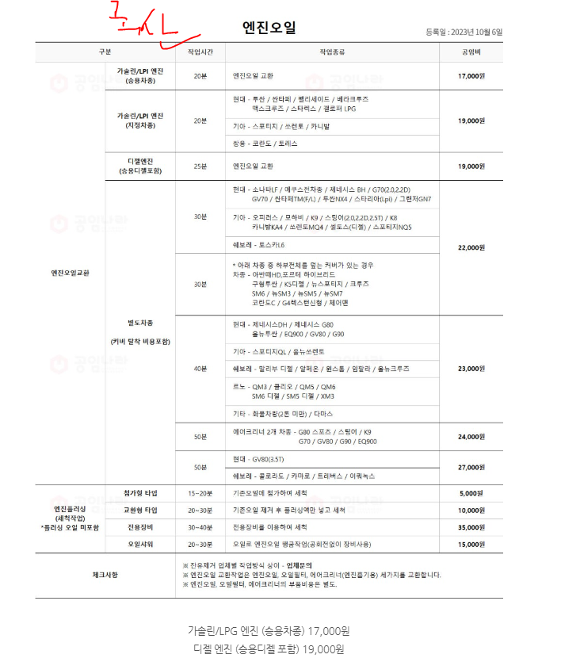

 |  |  | 12500000 | 2900000 | 15400000

 |  |  |  | 6560000 |  | 8840000

플러그파워
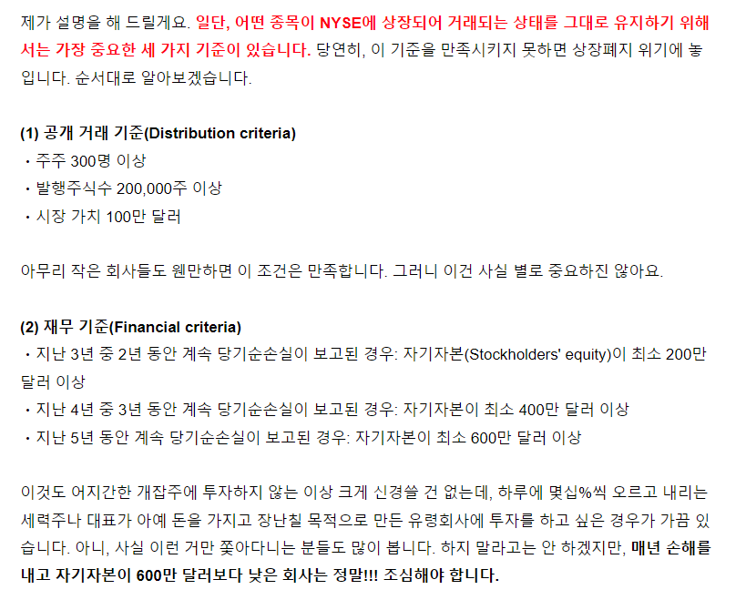
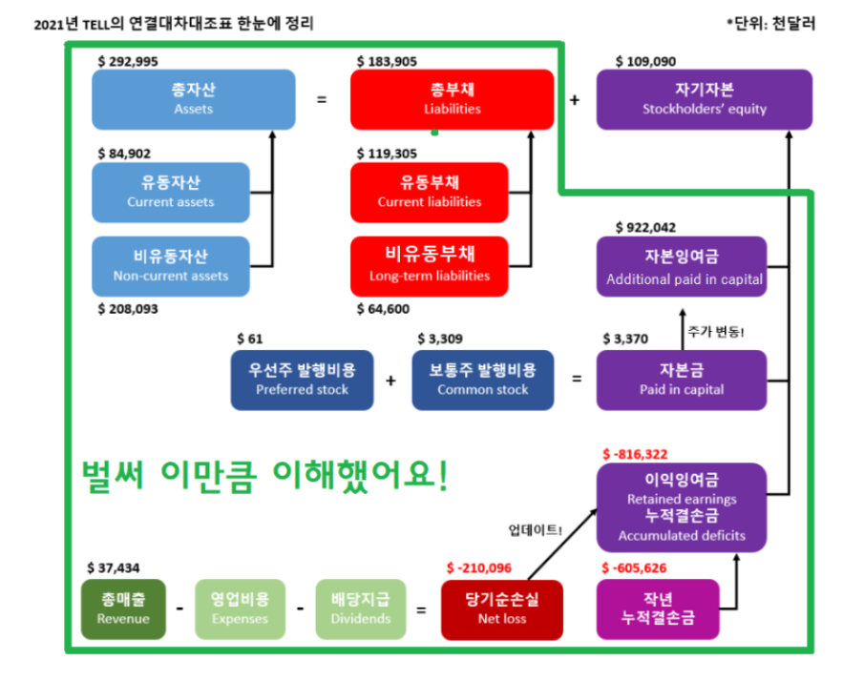
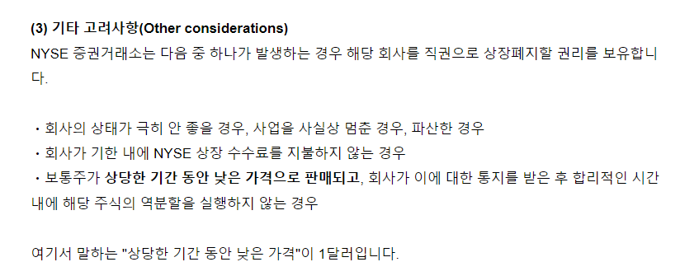
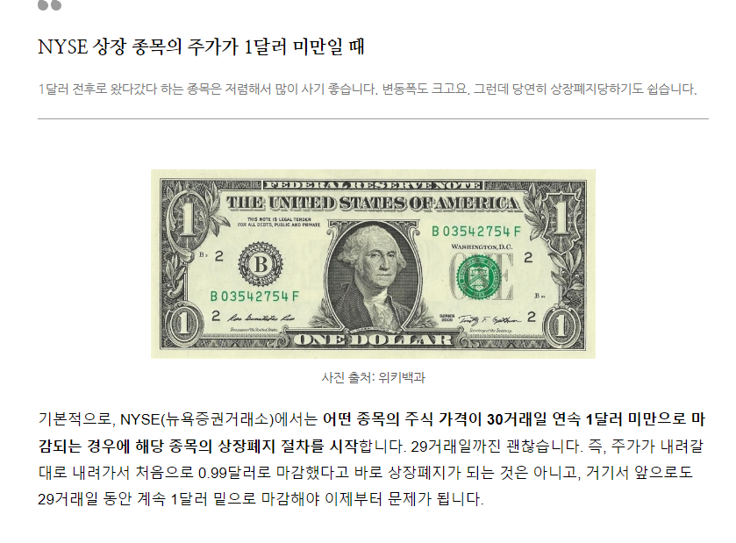
 |  |  | 기업가치 = 자기자본 + 초과이익/할인율 = B0 + (B0 * (ROE - ke)) / ke

 |  | 신용등급금리 | https://www.kisrating.com/ratingsStatistics/statics_spread.do# |  |  | BBB- 기준

 |  | 등급분포 - 등급별 금리스프레드 - 수익률(2022.10.20)
 |  | 구분 | 3월 | 6월 | 9월 | 1년 | 1년6월 | 2년 | 3년 | 5년
 |  | 국고채 | 3.46 | 3.49 | 3.52 | 3.51 | 3.44 | 3.36 | 3.27 | 3.23
 |  | AAA | 3.94 | 4.06 | 4.08 | 4.09 | 4.1 | 4.11 | 4.12 | 4.28
 |  | AA+ | 4.03 | 4.17 | 4.17 | 4.18 | 4.19 | 4.21 | 4.24 | 4.4
 |  | AA | 4.08 | 4.21 | 4.22 | 4.22 | 4.23 | 4.24 | 4.28 | 4.46
 |  | AA- | 4.1 | 4.23 | 4.24 | 4.25 | 4.27 | 4.29 | 4.33 | 4.55
 |  | A+ | 4.59 | 4.8 | 4.8 | 4.81 | 4.83 | 4.84 | 4.89 | 5.19
 |  | A | 4.73 | 4.96 | 4.96 | 4.97 | 5 | 5.01 | 5.16 | 5.65
 |  | A- | 4.94 | 5.18 | 5.21 | 5.23 | 5.3 | 5.35 | 5.61 | 6.25
 |  | BBB+ | 5.6 | 6.16 | 6.5 | 6.71 | 7.07 | 7.59 | 8.13 | 8.34
 |  | BBB | 5.98 | 6.66 | 7.08 | 7.38 | 7.88 | 8.53 | 9.18 | 9.39
 |  | BBB- | 6.66 | 7.45 | 8.02 | 8.36 | 8.99 | 9.68 | 10.55 | 10.81 | 0.10810

 |  | 현금 | 주식(배당) 수비 | 주식(가치) 미드필더 | 주식(공격적) 미드필더 | 주식(성장) 공격 | 채권 | 합산
 |  | ₩3,340,000 | ₩5,220,000 | ₩777,170 | ₩3,748,135 | ₩9,176,143 | ₩0 | ₩22,261,448
 |  | ₩3,340,000 | ₩18,921,448 |  |  |  | ₩0 | ₩22,261,448
 |  | 15.00 | 85.00 |  |  |  | 0.00 | 100.00
 |  |  | 27.59 | 4.11 | 19.81 | 48.50

 | 기업 | 자기자본 (국내-원, 해외-달라) | 초과이익 |  |  | 자기자본 + 초과이익 | 주식수 (구글파이낸스) | S-RIM | 비고 | 자기자본 / 주식수
 |  |  | 자기자본 | ROE (마지막) | 할인율 (5년, BBB- 금리)
 |  |  |  |  |  |  |  | 기업가치 = 자기자본 + 초과이익/할인율 기업가치 = B + (B * (ROE - K) / K)
 | 플러그파워 | 4,679,754,000 | 4,679,754,000 | 0 | 10.81 | 0 | 583,000,000 | 0.00 | 2022년 4분기 예측 | 8
 |  |  | -4,679,754,000

 | 해외 기업 | 총자산 Assets (총부채 + 자기자본) | 총부채 Liabilities | 자기자본 Stockholders' Equity
2021 | PLUG | 5,950,076,000 | 1,344,380,000 | 4,605,696,000
2022 | PLUG | 5,764,276,000 | 1,704,062,000 | 4,060,214,000
2022-1 | PLUG | 5,654,093,000 | 1,732,443,000 | 3,921,650,000
2022-2 | PLUG | 5,583,277,000 | 1,844,192,000 | 3,739,085,000
2022-3 | PLUG | 5,452,121,000 | 1,942,835,000 | 3,509,286,000
2024-5 | PLUG | 4,847,306,000 | 1,918,184,000 | 2,929,122,000
2024-9 | PLUG | 4,724,874,000 | 1,695,541,000 | 3,029,333,000

 | 해외 기업 | 자본금 | 자본잉여금 Additional paid-in capital | 결손금 Accumulated deficit | 자기자본
2021 | PLUG | 5,947,000 | 7,070,710,000 | 2,396,903,000 | 4,679,754,000
2022 | PLUG | 6,084,000 | 7,297,306,000 | 3,120,911,000 | 4,182,479,000 | -10.63
2022-1 | PLUG | 6,120,000 | 7,360,887,000 | 3,327,472,000 | 4,039,535,000 | -3.42
2022-2 | PLUG | 6,201,000 | 7,409,733,000 | 3,563,870,000 | 3,852,064,000 | -4.64
2022-3 | PLUG | 6,243,000 | 7,456,196,000 | 3,847,349,000 | 3,615,090,000 | -6.15
2024-5 | PLUG | 7,057,000 | 7,823,209,000 | 4,785,520,000 | 3,044,746,000 | -15.78
2024-9 | PLUG | 9,003,000 | 8,388,930,000 | 5,259,021,000 | 3,138,912,000 | 3.09

 | 해외 기업 | 자기자본율 = 자기자본 / 총자산 * 100 30%이상 안정적 20%미만 불안 | 자본잠식율 = ((자본금 - 자본총계) / 자본금) *100 마이너스가 정상 50퍼이상이면 상폐 | 발표직후 주가(달라) | 주식수 | 시가총액
2021 | PLUG | 78.65 | -78,591 | 50 | 594,729,610 | $29,736,480,500
2022 | PLUG | 72.56 | -68,646 | 13.33 | 608,421,785 | $8,110,262,394
2022-1 | PLUG | 71.44 | -65,905 | 8 | 611,951,626 | $4,895,613,008
2022-2 | PLUG | 68.99 | -62,020 | 7.54 | 620,087,507 | $4,675,459,803
2022-3 | PLUG | 66.31 | -57,806 | 3.54 | 624,267,053 | $2,209,905,368
2024-5 | PLUG | 62.81 | -43,045 | 2.54 | 705,604,549 | $1,792,235,554
2024-9 | PLUG | 66.43 | -34,765 | 2.3 | 900,281,573 | $2,070,647,618

 | 해외 기업 | S&P500지수 | 주가 | 직전실적대비 자본증감률 | 직전실적대비 S&P지수 증감률 | 직전실적주가 적용 가격
2021 | PLUG | 4208 | 24.3
2022 | PLUG | 3939 | 13.33 | -6.09 | -6.3925855513 | 21.36
2022-1 | PLUG | 4119 | 8 | -1.11 | 4.569687738 | 13.78 | 64.53%
2022-2 | PLUG | 4377 | 7.54 | -2.45 | 6.2636562272 | 8.29 | 60.16%
2022-3 | PLUG | 4415 | 3.54 | -2.69 | 0.86817454878 | 7.40 | 89.25%
2024-5 | PLUG | 5222 | 2.54 | -3.49 | 18.278595696 | 4.04 | 54.60%
2024-9 | PLUG | 6047 | 2.3 | 3.62 | 15.798544619 | 3.05 | 75.42%

금융사이클
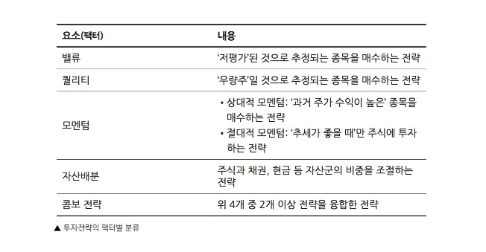
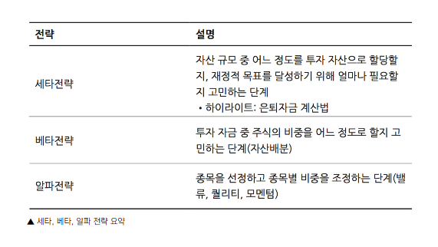
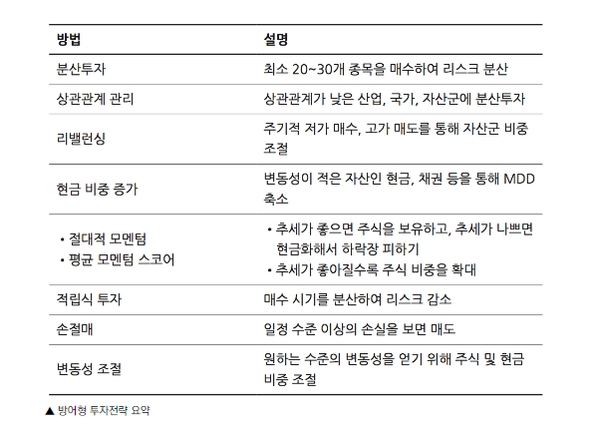
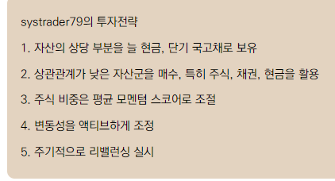
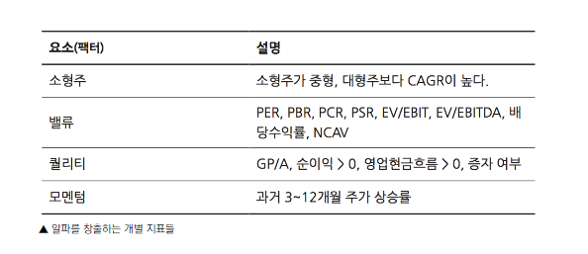
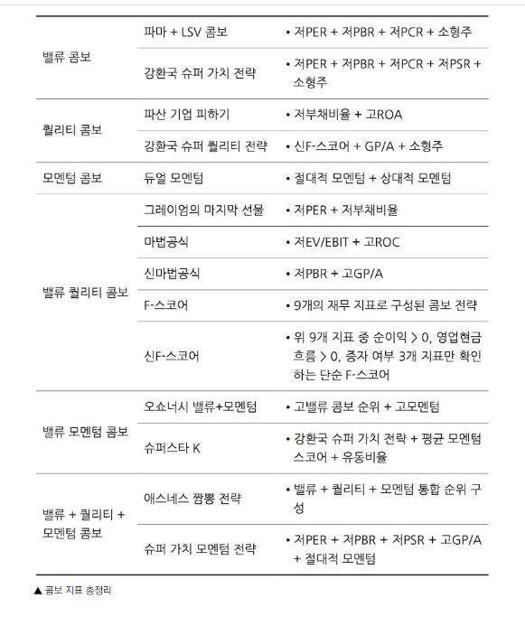
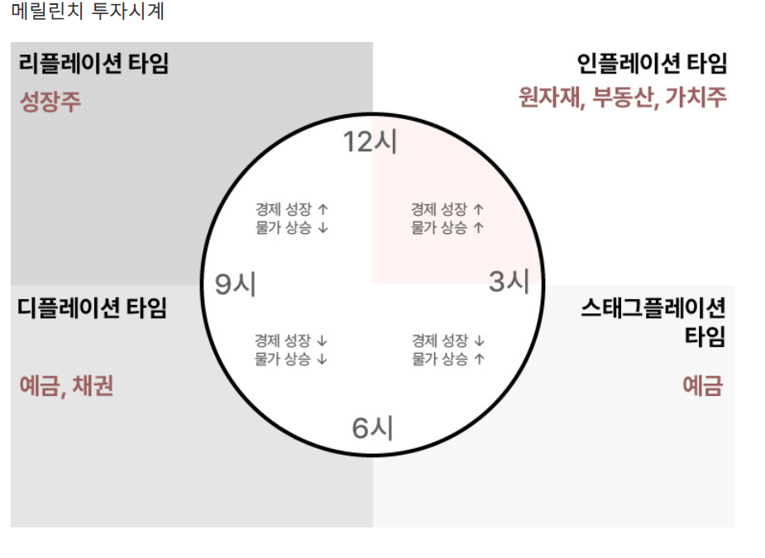
https://brunch.co.kr/@carpediem7760/43

 |  | 이전 | 예측 | 발표 |  | CPI | PPI | 제조업PMI | 서비스PMI
2022-10-03 | ISM 제조업구매자지수 | 52.8 | 52.2 | 50.9 |  | 6.4 | 0.7 | 47.3 | 50.6
2022-10-05 | ISM 비제조업구매자지수 | 56.9 | 56 | 56.7
2022-10-12 | 생산자물가지수 YOY | 8.7 | 8.4 | 8.5
 | 근원생산자물가지수 YOY | 7.2 | 7.3 | 7.2
2022-10-13 | 소비자물가지수 YOY | 8.3 | 8.1
 | 근원소비자물가지수 YOY | 6.3 | 6.5
 | 신규실업수당청구건수 | 219k | 225k
2022-10-14 | 원유재고
2022-10-19 | 건축승인건수
 | 유가선물(USOI) 10월 마감
2022-10-20 | 필라델피아제조업활동지수
 | 기존주택판매

ISM제조업지수(제조업 PMI) | 46.2 |  |  |  | 50기준 51이면 1프로 정도 생산경기 활성화 49면 1프로정도 경기 침체
주택구입부담지수 | https://houstat.hf.go.kr/research/portal/theme/indexStatPage.do |  |  |  | 주택구입부담지수 |  |  | 100이면 소득의 25프로 원리금상환의미

PCR(낮을수록) | 시가총액/영업현금흐름 | OR | 주가/주당영업현금흐름
PSR(낮을수록)
PER(낮을수록)
PBR(낮을수록)
GP/A(높을수록)
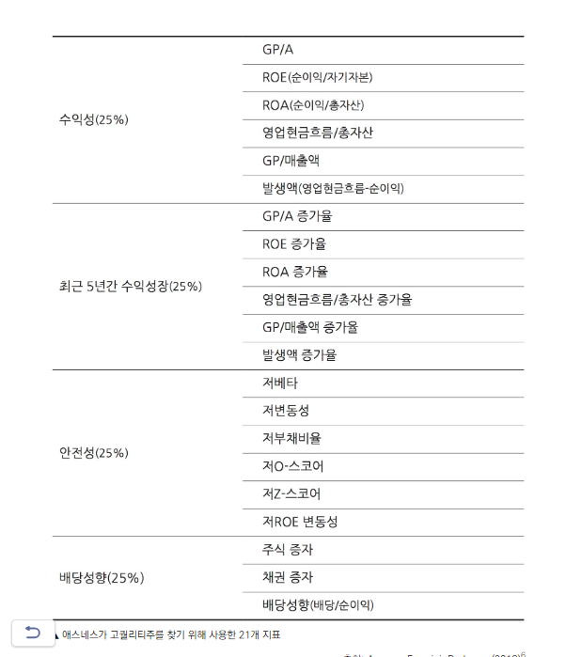
ROC(높을수록) | EBIT(영업이익)/투자자본(고정자산+유동자산-유동부채)

F스코어
1 | 수익성 | 전년 당기순이익 : 0이상
2 |  | 전년 영업현금흐름 : 0이상
3 |  | ROA : 전년대비 증가
4 |  | 전년 영업현금흐름 : 순이익보다 높음
5 | 재무 건전성 | 부채비율 : 전년 대비 감소
6 |  | 유동비율 : 전년 대비 증가
7 |  | 신규 주식 발행(유상증자):전년 없음
8 | 효율성 | 매출총이익률:전년 대비 증가
9 |  | 자산회전율:전년 대비 증가

